07_P2_Zone_User_Agg_Fact
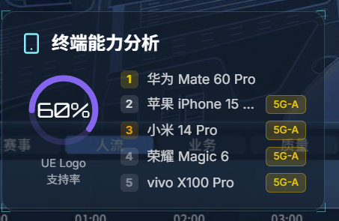
字段名(Key) | 字段名(中文) | 数据类型 | 示例值 | 备注说明
timestamp | 时间戳 (联键) | Long | 1714531200000 | 统计时间
zone_name | 防线区 (联键) | String | 内场VIP区 | 过滤用
total_users | 该区总人数 | Integer | 8500 | 漏斗总数 | MAE OK
vip_users | VIP人数 | Integer | 1200 | 漏斗分层数据 | 5QI=6用户数+RSFP=XX的用户数（话统有RRC连接数，不见得等于真实用户数） | 建议SEQ也进行统计，需要进行定制，需要确认以哪个数据为准
normal_users | 普通人数 | Integer | 7300 | 漏斗分层数据
terminal_5ga | 5G-A终端数 | Integer | 5100 | 算5G-A终端渗透率 | 可以基于MR数据计算，计算逻辑尚不清楚
current_capacity | 区域网络容量 | Integer | 12000 | 算网络放号水位 | MAE北向接口可对接给浪潮，需要将网元接入体验保障智能体，如果来不及先用离线数据验证 | 汤楠
top_devices_json | 热门终端阵列 | json | [{"model":"华为Mate60", "count":1200,"能力":"5G"}, {"model":"iPhone15", "count":900,"能力":"5G-A"}] | 排名前 5 的终端型号及数量 | 需要SEQ 吐出，小时级，基于02表进行计算

